Chi tiết địa chất
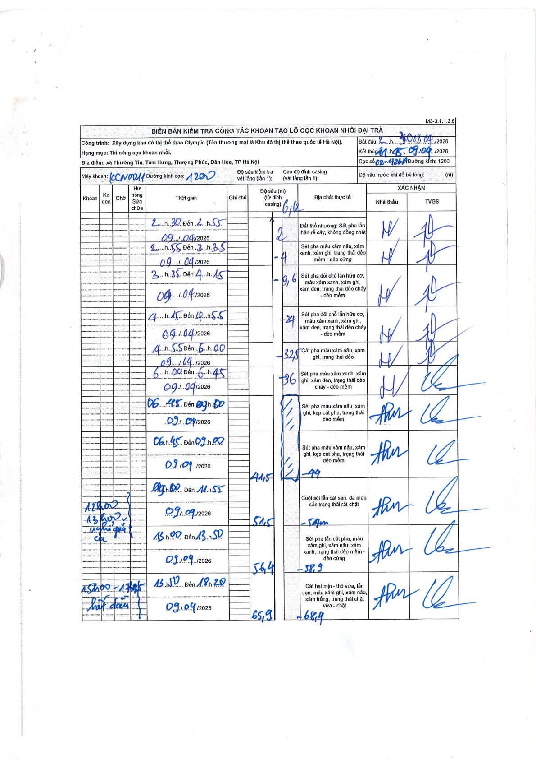
Dự án | Trống Đồng
Hạng mục | Cọc khoan nhồi
Tên bộ phận | Hạng mục: Thi công cọc khoan nhồi
Số hiệu cọc | C2-426A
Tên Máy khoan | SGC-KCN0005
Đường kính | D1200
Bắt đầu thi công | 20:00 08/04/2026
Kết thúc thi công | 21:45 09/04/2026

Địa chất TT | Đường kính | Mô tả lớp thiết kế | Từ (h) | Đến (h) | Cao độ từ | Cao độ đến | T.Gian (h) | Dài (m) | V (m/h) | Ghi chú
1 | D1200 | Đất thổ nhưỡng: Sét pha lẫn thân rễ cây, không đồng nhất | 02:30 09/04/2026 | 02:55 09/04/2026 | -0.62 | -2 | 0.42 | 1.38 | 3.31 | Lớp đầu tiên tính từ cao độ đỉnh ống vách 0.62m
2 | D1200 | Sét pha màu xám nâu, xám xanh, xám ghi, trạng thái dẻo mềm - dẻo cứng | 02:55 09/04/2026 | 03:35 09/04/2026 | -2 | -4 | 0.67 | 2 | 3
3 | D1200 | Sét pha đôi chỗ lẫn hữu cơ, màu xám xanh, xám ghi, xám đen, trạng thái dẻo chảy - dẻo mềm | 03:35 09/04/2026 | 04:15 09/04/2026 | -4 | -9.6 | 0.67 | 5.6 | 8.4
4 | D1200 | Sét pha đôi chỗ lẫn hữu cơ, màu xám xanh, xám ghi, xám đen, trạng thái dẻo chảy - dẻo mềm | 04:15 09/04/2026 | 04:55 09/04/2026 | -9.6 | -24 | 0.67 | 14.4 | 21.6
5 | D1200 | Cát pha màu xám nâu, xám ghi, trạng thái dẻo | 04:55 09/04/2026 | 06:00 09/04/2026 | -24 | -32.5 | 1.08 | 8.5 | 7.85
6 | D1200 | Sét pha màu xám xanh, xám ghi, xám đen, trạng thái dẻo chảy - dẻo mềm | 06:00 09/04/2026 | 06:45 09/04/2026 | -32.5 | -36 | 0.75 | 3.5 | 4.67
7 | D1200 | Sét pha màu xám nâu, xám ghi, kẹp cát pha, trạng thái dẻo mềm | 06:45 09/04/2026 | 09:00 09/04/2026 | -36 | -44 | 2.25 | 8 | 3.56
8 | D1200 | Cuội sỏi lẫn cát sạn, đa màu sắt trạng thái rất chặt | 09:00 09/04/2026 | 11:55 09/04/2026 | -44 | -54 | 2.92 | 10 | 3.43
9 | D1200 | Sét pha lẫn cát pha, màu xám ghi, xám nâu, xám xanh, trạng thái dẻo mềm - dẻo cứng | 13:00 09/04/2026 | 13:50 09/04/2026 | -54 | -58.9 | 0.83 | 4.9 | 5.88
10 | D1200 | Cát hạt mịn - thô vừa, lẫn sạn, màu xám ghi, xám nâu, xám trắng, trạng thái chặt vừa - chặt | 13:50 09/04/2026 | 18:20 09/04/2026 | -58.9 | -68.4 | 4.5 | 9.5 | 2.11
11 | D1200 | Cát hạt mịn - thô vừa, lẫn sạn, màu xám ghi, xám nâu, xám trắng, trạng thái chặt vừa - chặt | 18:20 09/04/2026 | 20:00 09/04/2026 | -68.4 | -76.45 | 1.67 | 8.05 | 4.83
12 | D1200 | Cuội sỏi lẫn cát sạn, dăm sạn, đa màu sắt trạng thái rất chặt | 20:00 09/04/2026 | 21:45 09/04/2026 | -76.45 | -78.95 | 1.75 | 2.5 | 1.43 | Vét bùn khoan xong

ẢNH BIÊN BẢN GỐC

